調査票提出用
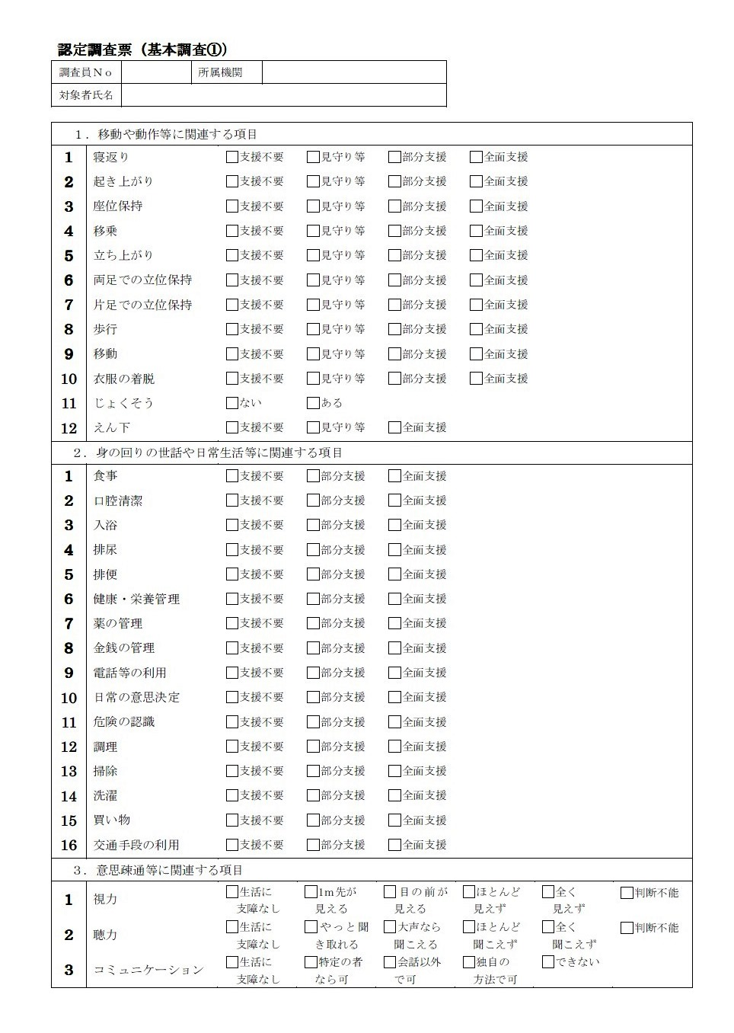

1233
北区基幹相談支援センター

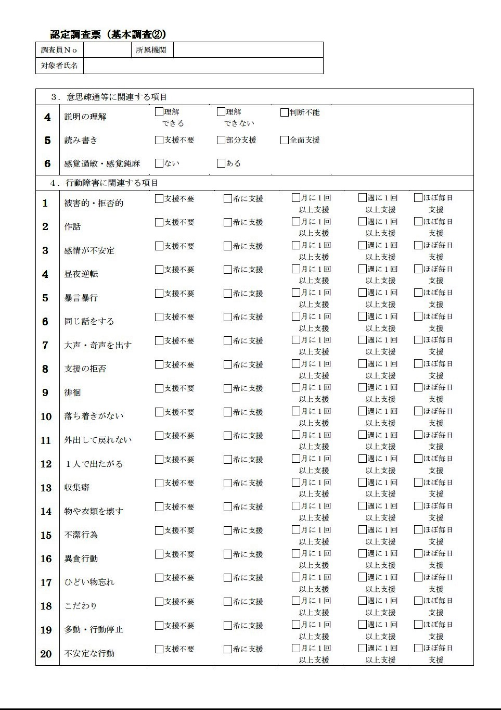

1233
北区基幹相談支援センター

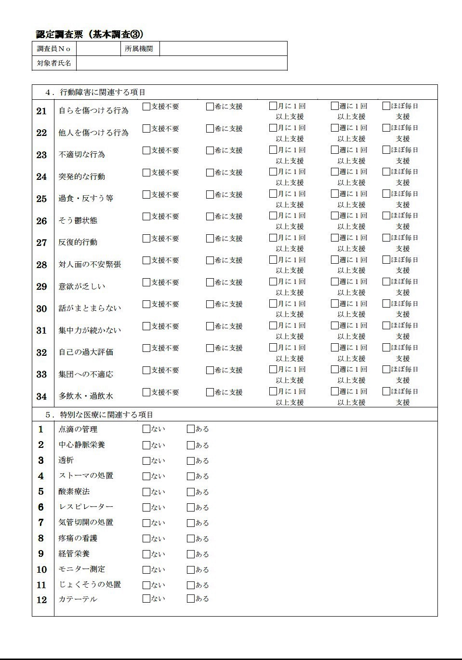

1233
北区基幹相談支援センター

